2022_data
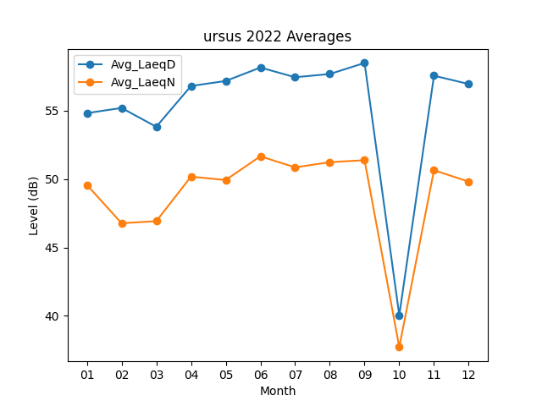
Month | Avg_LaeqD | Avg_LaeqN
01 | 54.816129032 | 49.574193548
02 | 55.196428571 | 46.771428571
03 | 53.819354839 | 46.919354839
04 | 56.8 | 50.173333333
05 | 57.167741935 | 49.929032258
06 | 58.15 | 51.663333333
07 | 57.441935484 | 50.851612903
08 | 57.677419355 | 51.232258065
09 | 58.486666667 | 51.376666667
10 | 40.041935484 | 37.712903226
11 | 57.553333333 | 50.643333333
12 | 56.94516129 | 49.809677419

